3
ตรวจสอบพื้นที่ตำแหน่ง
 | ใส่ตำแหน่งแล้วค้นหา ขึ้นไม่พบข้อมูล ใน SAP มีตำแหน่งนั้น

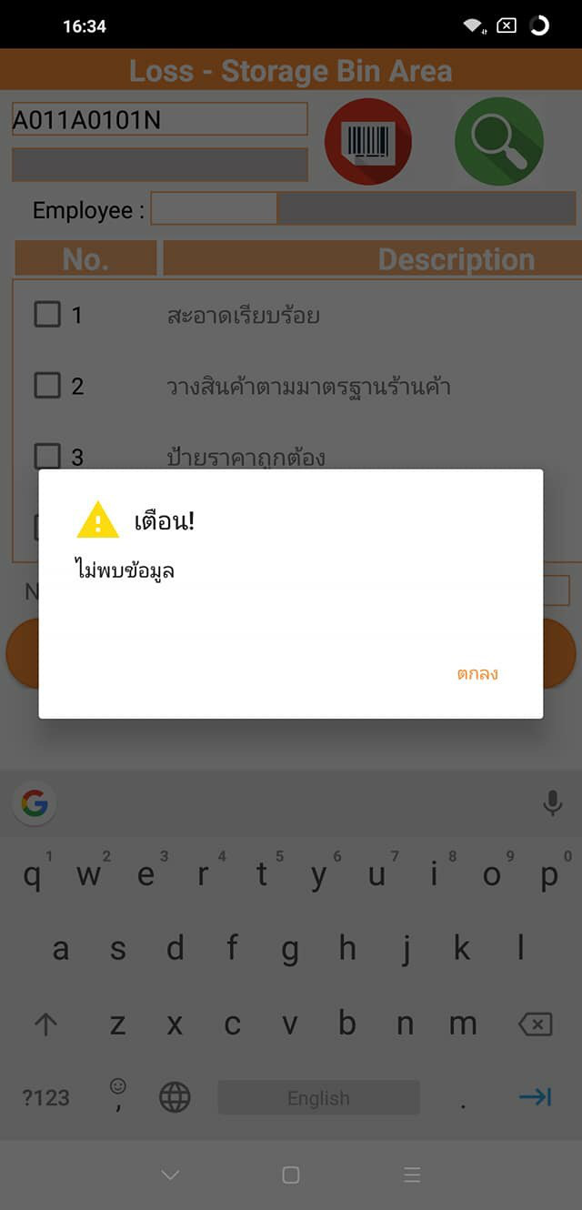

 | Status | ระบุ Branch, Site, Sloc ขึ้น Warning
 | Site | สะกดผิด

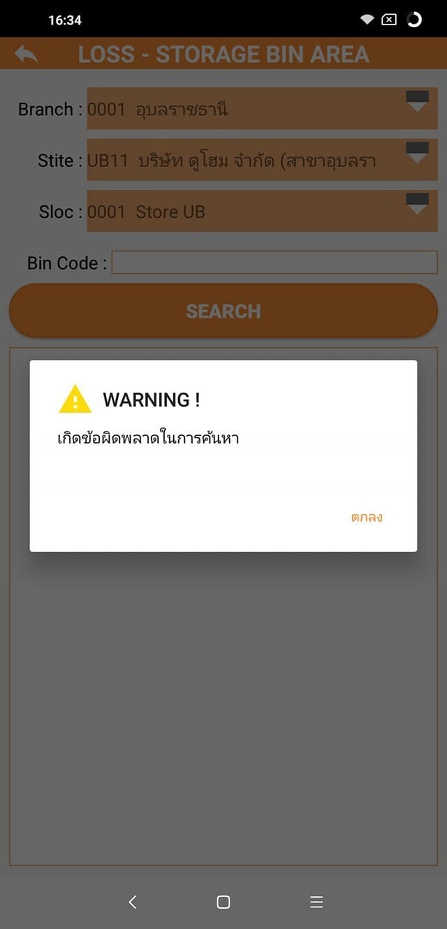

ตรวจสอบตำแหน่งสินค้าปน
 | Bin Code | กดปุ่มค้นหาก็ขึ้นตำแหน่งมาให้เลย
 | Status | เอกสารซ้ำกัน
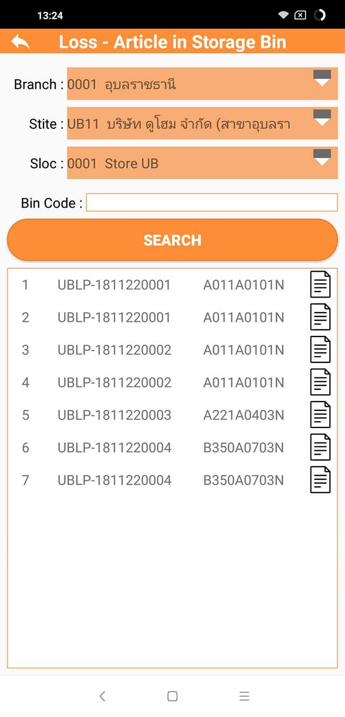

 | Employee | คือพนักงานที่ระบุในหน้า Check ไม่ใช่พนักงานที่เข้าสู่ระบบ

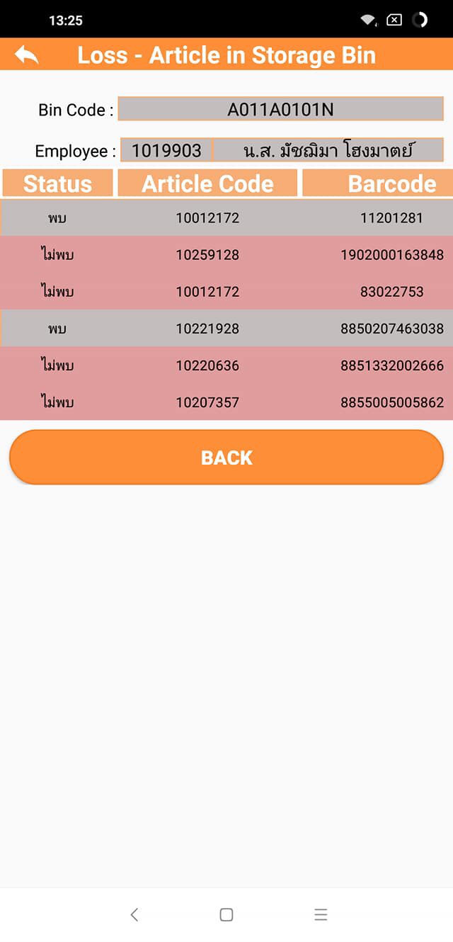
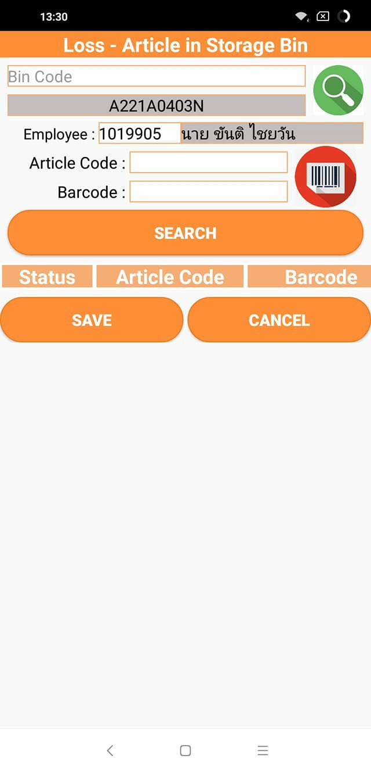

ขอป้ายราคาปกติ
 | เอกสารการขอจาก Dohome App ไม่ขึ้นข้อมูล Site และ Sloc ที่โปรแกรมDD

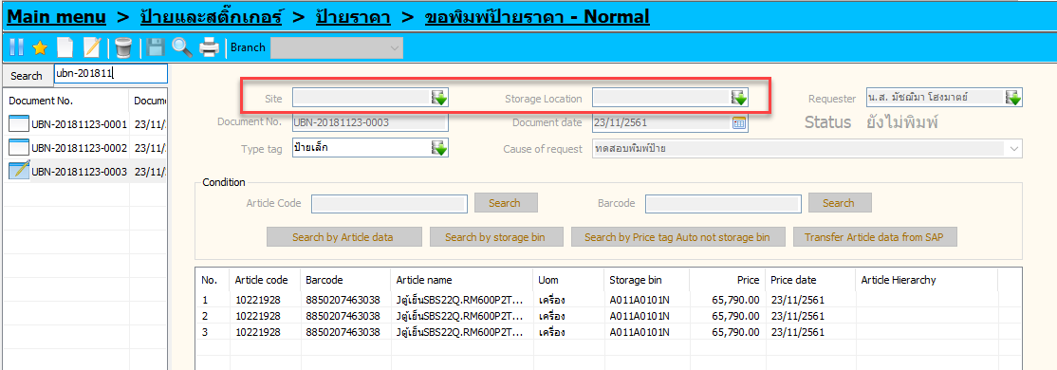

ขอป้ายราคาชุด
 | รอ Download Article

